Sheet2
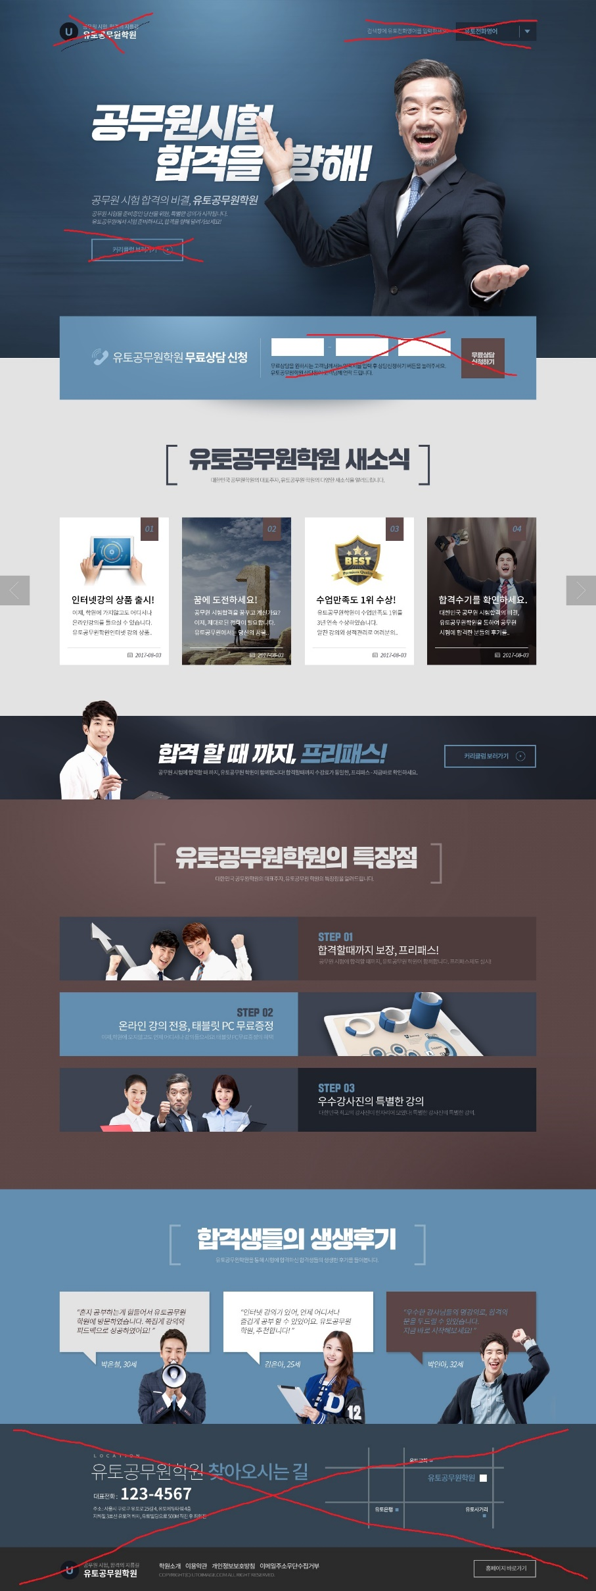

쇼핑몰 오픈마켓
 | 대박을 향해!

쇼핑몰 오픈마켓 판매의 비결, 샵온 연동쇼핑몰

쇼핑몰 오픈마켓을 준비 중인 당신을 위한 특별한 솔루션!
오픈마켓 연동쇼핑몰 샵온과 함께 성공으로 나아갑니다.

연동쇼핑몰 샵온 상담전화 |  | 02-2026-2759

[연동쇼핑몰 샵온은 다릅니다]

1 | 온라인 오픈라인 무료 강의!
 | 오프라인 강의는 물론 장소에 구애받지
 | 않고 어디서나 온라인강의를
 | 들을 수 있습니다.
2 | 온라인 창업에 도전하세요!
 | 온라인 대박창업을 꿈꾸고 계신가요?
 | 제대로 된 전략이 필요합니다.
 | 샵온이라면 가능합니다.
3 | 온라인 창업 성공률 1위!
 | 도토 창업스쿨은 오랜 시간 창업자를
 | 육성해 왔습니다.
 | 샵온을 통해 창업 성공에 다가설 수 있습니다.
4 | 창업사 사장님들은 말합니다!
 | 혼자 창업하면서 겪은 어려움들을
 | 샵온 쇼핑몰을 통해 극복할 수 있었습니다.
 | 여러분도 샵온과 함께 대박을 이루세요!
하단 날짜 삭제

샵온에 가입하면 창업스쿨의 온라인 오프라인 강의(정가 45만원)를 무료로 수강할 수 있습니다.
(큰 글씨 2줄로)
[커리큘럼 보러가기] 살리고 링크 연결 http://www.dometopia.com/academy/calendar

[연동쇼핑몰 샵온의 특장점]
국내 유일의 오픈마켓 연동 쇼핑몰 샵온의 특장점을 알려드립니다.

1 | 3만종 상품 탑재된 쇼핑몰
 | 샵온은 3만종의 상품이 기본 탑재되어 있습니다. 내 상품도 등록 가능!

2 | 도매토피아와 오픈마켓에 연동되는 쇼핑몰
 | 샵온의 상품은 도매토피아와 오픈마켓에 연동되어 있어서 신상품, 품절, 주문, 송장전송 등이 자동으로 이뤄집니다.

3 | 창업스쿨 강의 무료 제공
 | 창업의 기본에서 실전까지 창업스쿨 프리미엄 강의가 제공됩니다.

 | 창업 사장님들의 생생 후기
 | 창업스쿨을 통해 창업하신 사장님들의 생생한 후기를 들어봅니다.

1 | "혼자 창업하는 게 힘들어서 도토 샵온을
 | 이용하였습니다. 편리한 연동기능을 활용하니
 | 마케팅에 집중할 수 있었어요!"
 | 김** 사장님 35세
2 | "온라인 강의가 있어서 언제 어디서나 강의를
 | 들을 수 있어서 좋았습니다.
 | 샵온 쇼핑몰 완전 추천합니다."
 | 이** 사장님 29세
3 | "기본 상품 3만개가 있고, 내 상품까지 더하니
 | 쇼핑몰이 풍성해졌습니다.
 | 여러분도 바로 시작해보세요!"
 | 정** 사장님 43세

